Додаток_2
 |  |  |  |  |  | Додаток №2 до Запиту 3329_OR
 |  | Форма цінової пропозиції

(Назва Учасника), надає свою пропозицію щодо участі в тендері на закупівлю комплексу робіт з заміни віконних та дверних ПВХ блоків в приміщенні медичного закладу.
Відомості про підприємство |  |  | Повне найменування учасника – суб’єкта господарювання
 |  |  | Ідентифікаційний код за ЄДРПОУ або реєстраційний номер облікової картки платника податків
 |  |  | Реквізити (адреса - юридична та фактична, телефон, факс, телефон для контактів, e-mail, розрахунковий рахунок)
Відомості про особу (осіб), які уповноважені представляти інтереси Учасника |  |  | (Прізвище, ім’я, по батькові, посада, контактний телефон).
Вважається, що Підрядник повністю розуміє обсяг робіт/послуг. Якщо Підрядник розуміє, що є роботи, які не включені до основного переліку і не можуть бути враховані одиничними розцінками, але необхідні для завершення повного комплексу робіт/послуг, він повинен врахувати ці витрати в наданих в таблиці одиничних розцінках. ПВХ вироби, що поставляються, повинні відповідати вимогам, що до них пред'являються. Підрядник здійснює доставку, розвантаження, підйом на поверх, монтаж віконних конструкцій, відливів та підвіконня з витратними та супутніми матеріалами та подальшим вивозом демонтованих віконних конструкцій в місці локації: м. Київ. В ціну включити попередній виїзд на обєкт та замір конструкції вікон.
№ п/п | Технічні характеристики та опис |  |  | Одиниця виміру | Кількість | Ціна, за одиницю, (з урахуванням всіх податків і зборів) * | Вартість, грн., (з урахуванням всіх податків і зборів) *

 | Найменування | Технічні характеристики | Візуалізація
1 | ПВХ конструкції | "ПВХ віконний блок, Колір: білий; Орієнтовний розмір ( вис. х шир.): 2290 х 2760мм Профіль: WDS5 (або еквівалент); Фурнітура: AXOR K-3 (або еквівалент); Заповнення: склопакет 4-10-4-10-4 (або еквівалент). Склопакет повинен відповідати вимогам ДБН В.2.6-31:2021 для кліматичної зони І, з приведеним опором теплопередачі Rq ≥ 0,48 м.кв. К/Вт) Тип відкривання: відповідно до креслення;" | 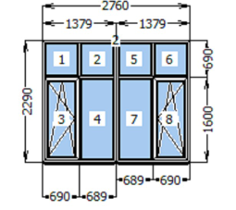 | м² | 12.63 |  | 0.00
2 | ПВХ конструкції | "ПВХ віконний блок, Колір: білий; Орієнтовний розмір ( вис. х шир.): 2290 х 2815мм Профіль: WDS5 (або еквівалент); Фурнітура: AXOR K-3 (або еквівалент); Заповнення: склопакет 4-10-4-10-4 (або еквівалент). Склопакет повинен відповідати вимогам ДБН В.2.6-31:2021 для кліматичної зони І, з приведеним опором теплопередачі Rq ≥ 0,48 м.кв. К/Вт) Тип відкривання: відповідно до креслення;" | 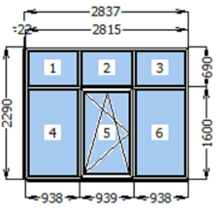 | м² | 361.00 |  | 0.00
3 | ПВХ конструкції | "ПВХ віконний виріб, Колір: білий; Орієнтовний розмір ( вис. х шир.): 1139 х 859мм Профіль: WDS303 сіре ущ. 61 мм з полицею (або еквівалент) Штапик 040 округлий Заповнення: склопакет 4-16-4 . Склопакет повинен відповідати вимогам ДБН В.2.6-31:2021 для кліматичної зони І, з приведеним опором теплопередачі Rq ≥ 0,39 м.кв. К/Вт) | 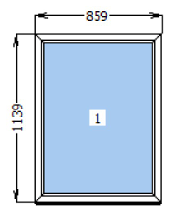 | м² | 52.83 |  | 0.00
4 | ПВХ конструкції | "ПВХ віконний виріб, Колір: білий; Орієнтовний розмір ( вис. х шир.): 1859 х 859мм Профіль: WDS303 сіре ущ. 61 мм з полицею (або еквівалент) Штапик 040 округлий Заповнення: склопакет 4-16-4 . Склопакет повинен відповідати вимогам ДБН В.2.6-31:2021 для кліматичної зони І, з приведеним опором теплопередачі Rq ≥ 0,39 м.кв. К/Вт) | 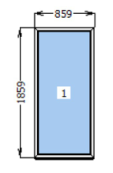 | м² | 49.50 |  | 0.00
5 | ПВХ конструкції | "ПВХ віконний виріб, Колір: білий; Орієнтовний розмір ( вис. х шир.): 1562 х 992мм Профіль: WDS303 сіре ущ. 61 мм з полицею (або еквівалент) Штапик 044 скошений Заповнення: склопакет 4-10-4-10-4 . Склопакет повинен відповідати вимогам ДБН В.2.6-31:2021 для кліматичної зони І, з приведеним опором теплопередачі Rq ≥ 0,49 м.кв. К/Вт) | 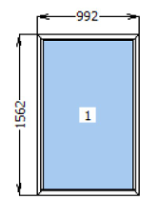 | м² | 88.32 |  | 0.00
6 | ПВХ конструкції | "ПВХ віконний виріб, Колір: білий; Орієнтовний розмір ( вис. х шир.): 672 х 1092мм Профіль: WDS303 сіре ущ. 61 мм з полицею (або еквівалент) Штапик 044 скошений Заповнення: склопакет 4-10-4-10-4 . Склопакет повинен відповідати вимогам ДБН В.2.6-31:2021 для кліматичної зони І, з приведеним опором теплопередачі Rq ≥ 0,49 м.кв. К/Вт) | 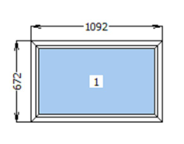 | м² | 49.17 |  | 0.00
7 | ПВХ конструкції | "ПВХ дверний блок, Колір: білий; Орієнтовний розмір ( вис. х шир.): 2820 х 2000мм Профіль: WDS5 (або еквівалент); Створка профіль дверний на чотирьох петлях; Фурнітура: AXOR K-3 (або еквівалент); Заповнення: сендвія панель 32 мм. склопакет 4-10-4-10-4 (або еквівалент). Склопакет повинен відповідати вимогам ДБН В.2.6-31:2021 для кліматичної зони І, з приведеним опором теплопередачі Rq ≥ 0,48 м.кв. К/Вт) Замок врізний дверний роликовий Циліндр: ключ/ключ 40х40мм; Порог: алюмінієвий Тип відкривання: відповідно до фото;" | 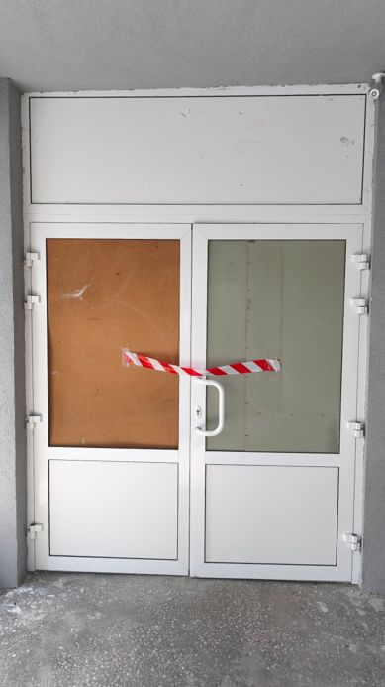 | м² | 5.64 |  | 0.00
8 | Додаткові матеріали | Додатковий профіль підсилювач під профіль віконої системи WDS5 (або еквівалент) |  | м.п. | 64.00 |  | 0.00
9 | Додаткові матеріали | З'єднувач Н-подібний 024 x 2 під профіль віконої системи WDS5 (або еквівалент) |  | м.п. | 4.58 |  | 0.00
10 | Додаткові матеріали | Додатковий профіль підвіконний |  | м.п. | 233.26 |  | 0.00
11 | Відлив оцинкований | "Відлив віконний Колір: RAL (зі стандартної палітри); Покриття: глянець; Ширина: 180 мм; Товщина: 0,45 мм; Заглушки ПВХ з обох боків." | 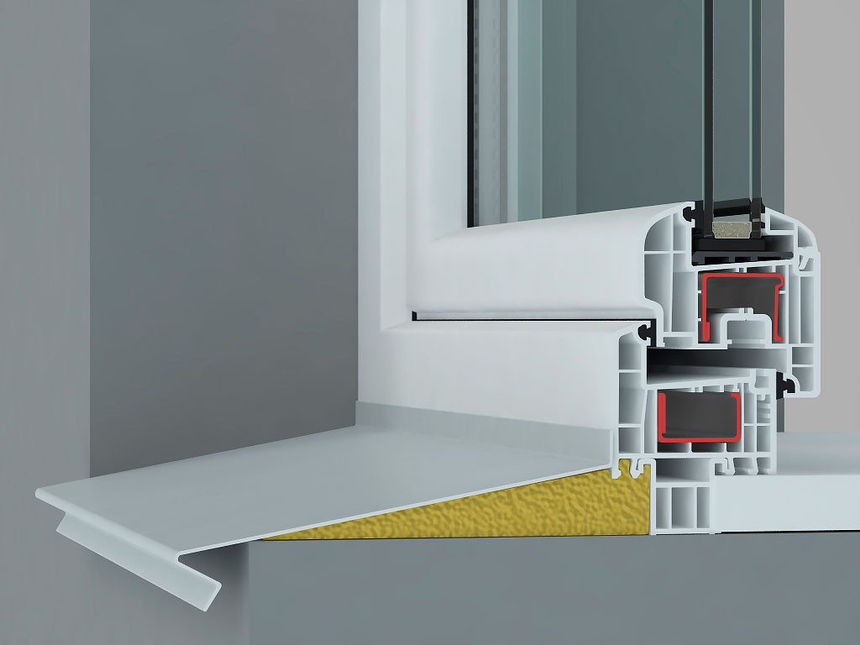 | м.п. | 163.72 |  | 0.00
12 | Підвіконня | "Підвіконня пластикове Колір: білий; Покриття: матове; Ширина: 300-600 мм; Заглушки з обох боків." - 2 комплекта | 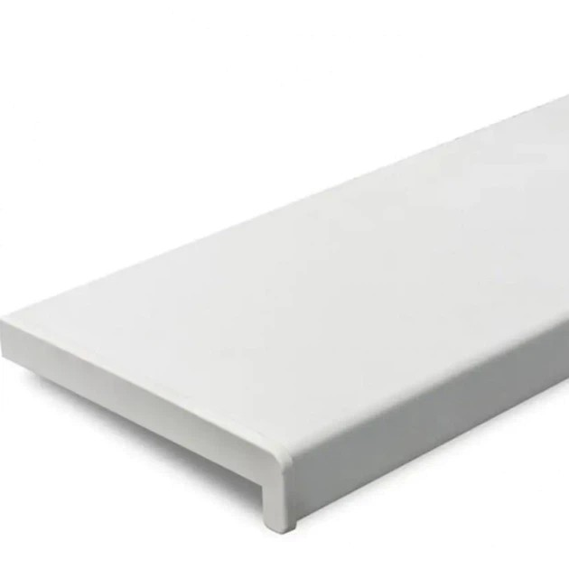 | м.п. | 237.00 |  | 0.00
13 | Фурнітура | Фурнітура: AXOR K-3 Орієнтовні розміри створки 1000*1600мм | 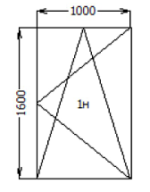 | шт. | 41.00 |  | 0.00
14 | Демонтаж віконного блоку (ПВХ) |  |  | м² | 619.09 |  | 0.00
15 | Вивіз демонтованих алюмінієвих віконних блоків та будівельного сміття |  |  | тонна | 8.00 |  | 0.00
16 | "Монтажні роботи: Заміна фурнітури; Заміна віконних ПВХ блоків по ДСТУ, включаючі: - Монтаж конструкцій; - Закриття монтажної піни ззовні конструкцій УФ- стійким герметиком та притворною планкою; - Витратні матеріали (анкери розпірні рамні, монтажна піна, стрічка СТІЗ, герметик акріловий УФ стікий); - З'єднувальні елементи для складних конструкцій." |  |  | м² | 619.09
Всього вартість пропозиції, грн* |  |  |  |  |  | 0.00
* Товариство Червоного Хреста України є громадською неприбутковою організацією і просить надати максимальні знижки на послуги/роботи, вказані у ціновій пропозиції.
** Закупівля відбувається одним лотом.
УМОВИ ОПЛАТИ: Авансові платежі не передбачені. Оплата робіт може здійснюватися проміжними платежами протягом 10 банківських днів після підписання акту приймання-передачі виконаних робіт Замовником. Проміжні платежі здійснюються після повного завершення конкретного етапу робіт відповідно до календарного графіку, але не частіше ніж один раз на календарний місяць. Здійснення проміжних платежів не звільняє Підрядника від відповідальності за неналежне виконання робіт.
ТЕРМІНИ ВИКОНАННЯ РОБІТ/НАДАННЯ ПОСЛУГ: __________________________________ календарних днів (прописати)
ГАРАНТІЙНИЙ СТРОК НА ВИРІБ ТА РОБОТИ/ПОСЛУГИ:___________________ місяців (прописати)
Учасник має надати в електронному вигляді цінову пропозицію у формі даного додатку з підписом та печаткою та окремо у форматі Excel.
Примітка: вартість одиниці продукції та загальну вартість пропозиції потрібно заповнювати у гривнях, зазначаючи цифрове значення, яке має не більше двох знаків після коми.
Ми погоджуємось, що всі витрати, пов’язані з наданням послуг/виконанням робіт, здійснюються за рахунок Постачальника та їх вартість включена в цінову пропозицію.
Ми ознайомлені та погоджуємося з Умовами типового Договору ТЧХУ (Додаток №3 до Запиту).
Ми погоджуємося з умовами, що Замовник має право розділити дану закупівлю між декількома постачальниками за умови наявності більш вигідних умов на різні позиції.
Ми погоджуємося з умовами, що Ви можете відхилити нашу чи всі надані пропозиції, та розуміємо, що Ви не обмежені у прийнятті будь-якої іншої пропозиції з більш вигідними для Вас умовами.
Ми погоджуємось зафіксувати цінову пропозицію протягом 90 календарних днів з моменту подачі.
Подаючи свою пропозицію ми підтверджуємо повну комплектацію та відповідність умовам зазначеним в Запиті.
Учасники повинні надсилати цінові пропозиції з підписом і печаткою

 |  | Керівник організації/ФОП:____________________________ ( ____________________)
 |  | МП підпис ПІБ

